Sheet1
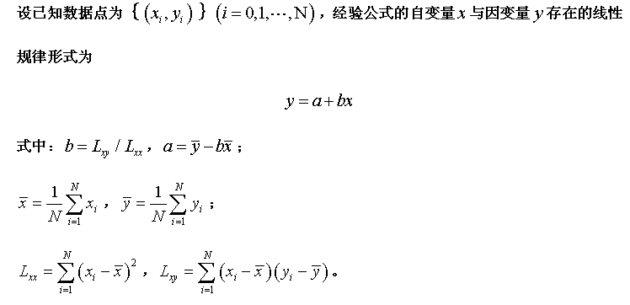
扭矩传感器数据处理2
100 | 455 |  |  | 400 | 1988 | 455.8
90 | 407 |  |  | 100 | 514 | 405.7
80 | 355 |  |  | 0 | 0 | 355.6
70 | 306 |  |  | 100 | 496 | 305.5
60 | 255 |  |  | 400 | 2012 | 255.4

 |  | 80 | 355.6
 |  | XI | YI | x-xi 2 | xiyi

 |  |  |  | lxx | 1000
 |  |  |  | lxy | 5010
 |  |  |  | b | 5.01
 |  |  |  | a | -45.2

